Chi tiết địa chất
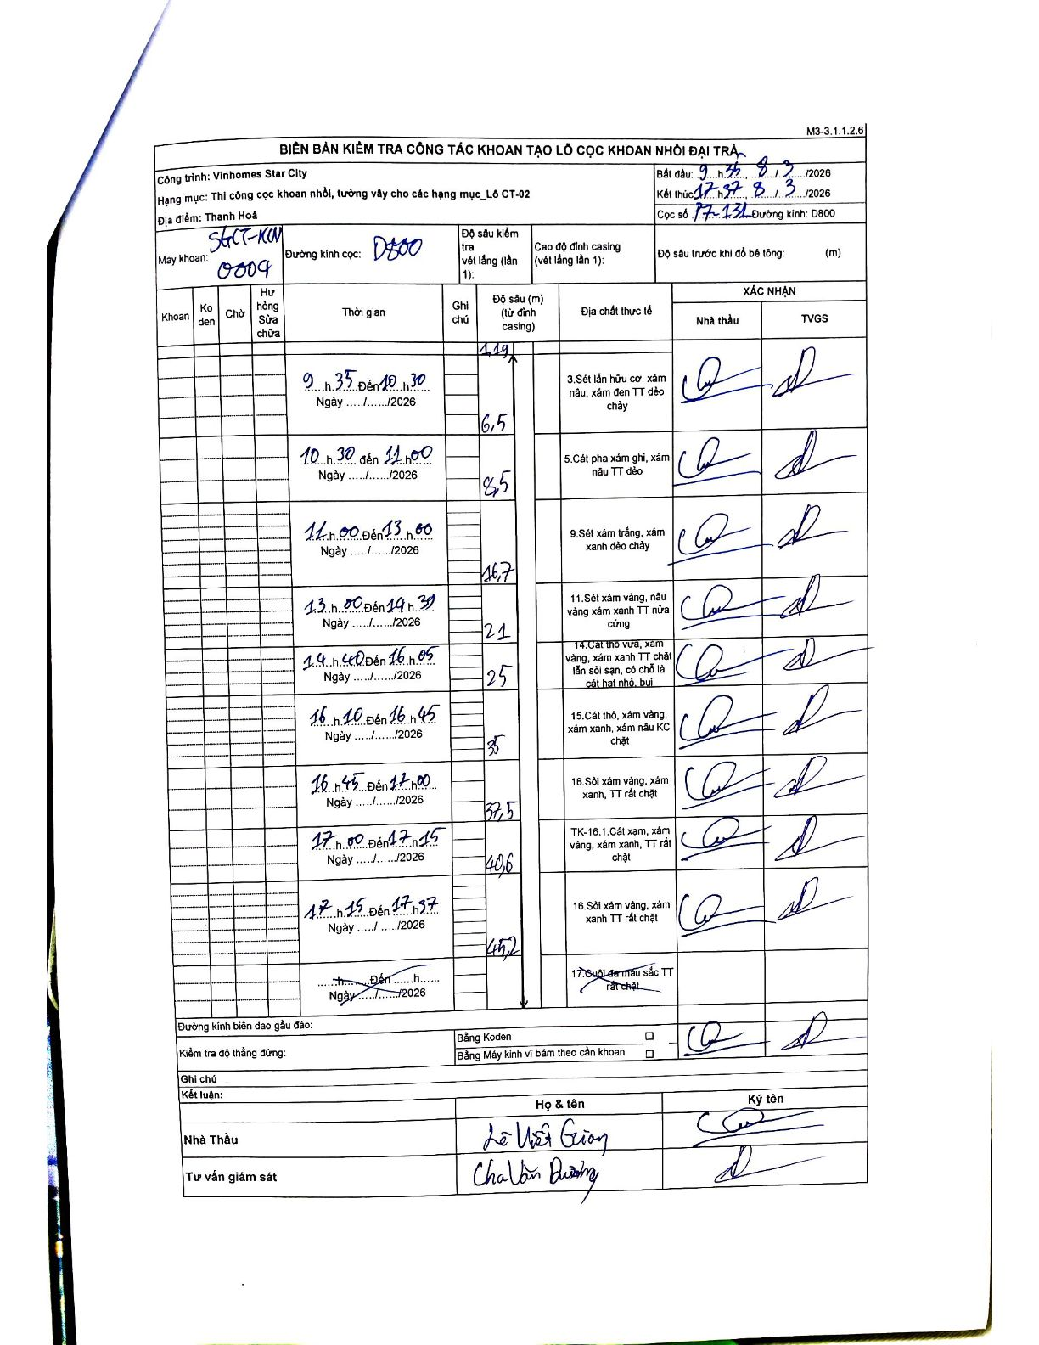
Dự án | Star City Thanh Hóa
Hạng mục | Thi công cọc khoan nhồi, tường vây cho các hạng mục_Lô CT-02
Tên bộ phận | Lô CT-02
Số hiệu cọc | P7-131
Tên Máy khoan | SGCT-KCN0004
Đường kính | D800
Bắt đầu thi công | 09:35 08/03/2026
Kết thúc thi công | 17:37 08/03/2026

Địa chất TT | Đường kính | Mô tả lớp thiết kế | Từ (h) | Đến (h) | Cao độ từ | Cao độ đến | T.Gian (h) | Dài (m) | V (m/h) | Ghi chú
1 | D800 | Sét lẫn hữu cơ, xám nâu, xám đen TT dẻo chảy | 09:35 08/03/2026 | 10:30 08/03/2026 | -1.19 | -6.5 | 0.92 | 5.31 | 5.79
2 | D800 | Cát pha xám ghi, xám nâu TT dẻo | 10:30 08/03/2026 | 11:00 08/03/2026 | -6.5 | -8.5 | 0.5 | 2 | 4
3 | D800 | Sét xám trắng, xám xanh dẻo chảy | 11:00 08/03/2026 | 13:00 08/03/2026 | -8.5 | -16.7 | 2 | 8.2 | 4.1
4 | D800 | Sét xám vàng, nâu vàng xám xanh TT nửa cứng | 13:00 08/03/2026 | 14:30 08/03/2026 | -16.7 | -21 | 1.5 | 4.3 | 2.87
5 | D800 | Cát thô vừa, xám vàng, xám xanh TT chặt lẫn sỏi sạn, có chỗ là cát hạt nhỏ, bụi | 14:40 08/03/2026 | 16:05 08/03/2026 | -21 | -25 | 1.42 | 4 | 2.82
6 | D800 | Cát thô, xám vàng, xám xanh, xám nâu KC chặt | 16:10 08/03/2026 | 16:45 08/03/2026 | -25 | -35 | 0.58 | 10 | 17.14
7 | D800 | Sỏi xám vàng, xám xanh, TT rất chặt | 16:45 08/03/2026 | 17:00 08/03/2026 | -35 | -37.5 | 0.25 | 2.5 | 10
8 | D800 | TK-16.1. Cát xám, xám vàng, xám xanh, TT rất chặt | 17:00 08/03/2026 | 17:15 08/03/2026 | -37.5 | -40.6 | 0.25 | 3.1 | 12.4
9 | D800 | Sỏi xám vàng, xám xanh TT rất chặt | 17:15 08/03/2026 | 17:37 08/03/2026 | -40.6 | -45.2 | 0.37 | 4.6 | 12.55

ẢNH BIÊN BẢN GỐC

